DEPREM TASARIM SPEKTRUMU
NOT : 1 | (D1), (D2) ve (D3) Deprem Düzeyleri için kısa doğal titresim periyodu (0.2 saniye) ve 1.0 saniyelik doğal titresim periyoduna karsı gelen spektral ivme değerlerini (sırası ile SS ve S1), koordinat değerlerine göre Ek A’dan okuyunuz ! |  |  |  |  |  |  |  |  |  | SARI RENKLİ HÜCRELERE VERİ GİRİŞİ YAPINIZ.

NOT : 2 | Zemin sınıflarına bağlı olarak Tablo 1.1' den kısa periyod zemin katsayısı (Fa)' yı, Tablo 1.2' den 1sn. Periyod zemin katsayısı (Fv)' yi okuyunuz !

 | YAPILARIN PERFORMANSA GÖRE TASARIMINDA ESAS ALINACAK DEPREM TASARIM SPEKTRUMU
 |  |  |  |  |  |  |  |  | T (sn) | Sae(T)
 | SS | 0.50 | Fa | 1.20 | SMS | 0.60 | TS | 1.63 | 0.00 | 0.240
 | S1 | 0.75 | Fv | 1.30 | SM1 | 0.98 | T0 | 0.33 | 0.33 | 0.600
 |  |  |  |  |  |  | TL | 12 | 0.43 | 0.600
 |  |  |  |  |  |  |  |  | 0.53 | 0.600
PERFORMANSA GÖRE TASARIMDA DEPREM TASARIM SPEKTRUMU
 |  |  |  |  |  |  |  |  | 0.63 | 0.600
 |  |  |  |  |  |  |  |  | 0.73 | 0.600
 |  |  |  |  |  |  |  |  | 0.83 | 0.600
 |  |  |  |  |  |  |  |  | 0.92 | 0.600
 |  |  |  |  |  |  |  |  | 1.03 | 0.600
 |  |  |  |  |  |  |  |  | 1.13 | 0.600
 |  |  |  |  |  |  |  |  | 1.23 | 0.600
 |  |  |  |  |  |  |  |  | 1.33 | 0.600
 |  |  |  |  |  |  |  |  | 1.43 | 0.600
 |  |  |  |  |  |  |  |  | 1.53 | 0.600
 |  |  |  |  |  |  |  |  | 1.63 | 0.600
 |  |  |  |  |  |  |  |  | 1.73 | 0.565
 |  |  |  |  |  |  |  |  | 1.98 | 0.494
 |  |  |  |  |  |  |  |  | 2.23 | 0.438
 |  |  |  |  |  |  |  |  | 2.48 | 0.394
 |  |  |  |  |  |  |  |  | 2.73 | 0.358
 |  |  |  |  |  |  |  |  | 2.98 | 0.328
 |  |  |  |  |  |  |  |  | 3.23 | 0.302
 |  |  |  |  |  |  |  |  | 3.48 | 0.281
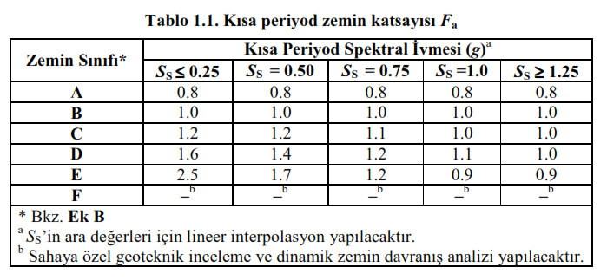
 |  |  |  |  |  |  |  |  | 3.73 | 0.262
 |  |  |  |  |  |  |  |  | 3.98 | 0.245
 |  |  |  |  |  |  |  |  | 4.23 | 0.231
 |  |  |  |  |  |  |  |  | 4.48 | 0.218
 |  |  |  |  |  |  |  |  | 4.73 | 0.206
 |  |  |  |  |  |  |  |  | 4.98 | 0.196
 |  |  |  |  |  |  |  |  | 5.23 | 0.187
 |  |  |  |  |  |  |  |  | 5.48 | 0.178
 |  |  |  |  |  |  |  |  | 5.73 | 0.170
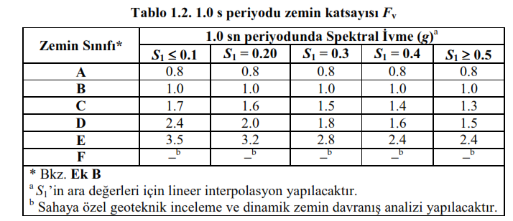
 |  |  |  |  |  |  |  |  | 5.98 | 0.163
 |  |  |  |  |  |  |  |  | 6.23 | 0.157
 |  |  |  |  |  |  |  |  | 6.48 | 0.151
 |  |  |  |  |  |  |  |  | 6.73 | 0.145
 |  |  |  |  |  |  |  |  | 6.98 | 0.140
 |  |  |  |  |  |  |  |  | 7.23 | 0.135
 |  |  |  |  |  |  |  |  | 7.48 | 0.130
 |  |  |  |  |  |  |  |  | 7.73 | 0.126
 |  |  |  |  |  |  |  |  | 7.98 | 0.122
 |  |  |  |  |  |  |  |  | 8.23 | 0.119
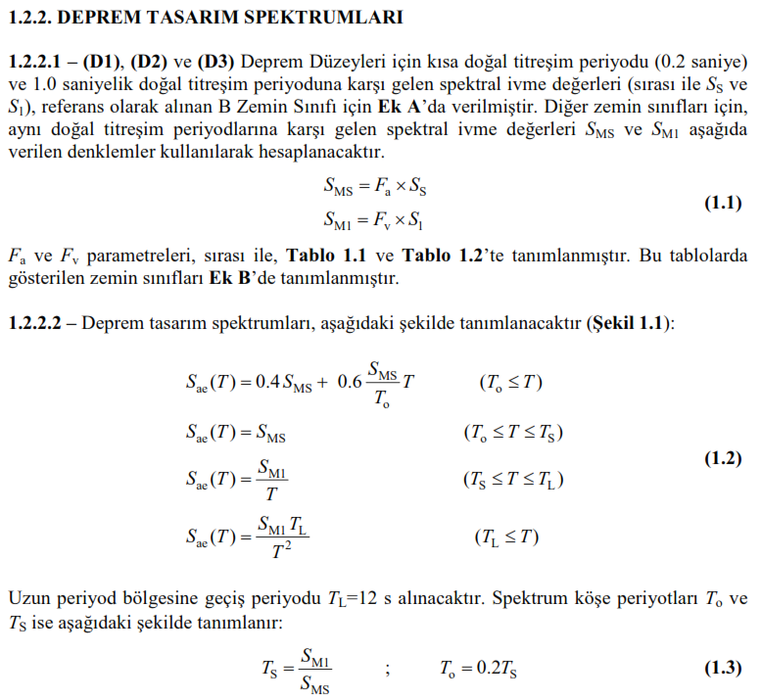
 |  |  |  |  |  |  |  |  | 8.48 | 0.115
 |  |  |  |  |  |  |  |  | 8.73 | 0.112
 |  |  |  |  |  |  |  |  | 8.98 | 0.109
 |  |  |  |  |  |  |  |  | 9.23 | 0.106
 |  |  |  |  |  |  |  |  | 9.48 | 0.103
 |  |  |  |  |  |  |  |  | 9.73 | 0.100
 |  |  |  |  |  |  |  |  | 9.98 | 0.098
 |  |  |  |  |  |  |  |  | 10.23 | 0.095
 |  |  |  |  |  |  |  |  | 10.48 | 0.093
 |  |  |  |  |  |  |  |  | 10.73 | 0.091
 |  |  |  |  |  |  |  |  | 10.98 | 0.089
 |  |  |  |  |  |  |  |  | 11.23 | 0.087
 |  |  |  |  |  |  |  |  | 11.48 | 0.085
 |  |  |  |  |  |  |  |  | 11.73 | 0.083
 |  |  |  |  |  |  |  |  | 11.98 | 0.081
 |  |  |  |  |  |  |  |  | 12.23 | 0.078
 |  |  |  |  |  |  |  |  | 12.48 | 0.075
 |  |  |  |  |  |  |  |  | 12.73 | 0.072
 |  |  |  |  |  |  |  |  | 12.98 | 0.069
 |  |  |  |  |  |  |  |  | 13.23 | 0.067
 |  |  |  |  |  |  |  |  | 13.48 | 0.064
 |  |  |  |  |  |  |  |  | 13.73 | 0.062
 |  |  |  |  |  |  |  |  | 13.98 | 0.060
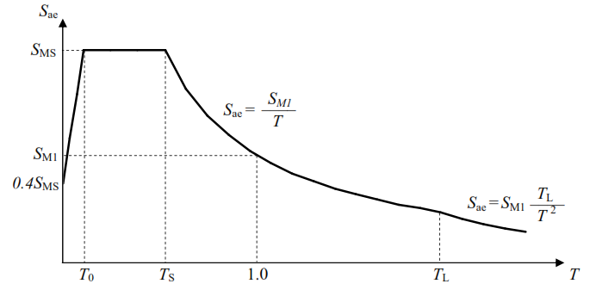
 |  |  |  |  |  |  |  |  | 14.23 | 0.058
 |  |  |  |  |  |  |  |  | 14.48 | 0.056
 |  |  |  |  |  |  |  |  | 14.73 | 0.054
 |  |  |  |  |  |  |  |  | 14.98 | 0.052
 |  |  |  |  |  |  |  |  | 15.23 | 0.050
 |  |  |  |  |  |  |  |  | 15.48 | 0.049
 |  |  |  |  |  |  |  |  | 15.73 | 0.047
 |  |  |  |  |  |  |  |  | 15.98 | 0.046
 |  |  |  |  |  |  |  |  | 16.23 | 0.044
 |  |  |  |  |  |  |  |  | 16.48 | 0.043
 |  |  |  |  |  |  |  |  | 16.73 | 0.042
 |  |  |  |  |  |  |  |  | 16.98 | 0.041
 |  |  |  |  |  |  |  |  | 17.23 | 0.039
 |  |  |  |  |  |  |  |  | 17.48 | 0.038
 |  |  |  |  |  |  |  |  | 17.73 | 0.037
 |  |  |  |  |  |  |  |  | 17.98 | 0.036
 |  |  |  |  |  |  |  |  | 18.23 | 0.035
 |  |  |  |  |  |  |  |  | 18.48 | 0.034
 |  |  |  |  |  |  |  |  | 18.73 | 0.033
 |  |  |  |  |  |  |  |  | 18.98 | 0.032
 |  |  |  |  |  |  |  |  | 19.23 | 0.032
 |  |  |  |  |  |  |  |  | 19.48 | 0.031
 |  |  |  |  |  |  |  |  | 19.73 | 0.030
 |  |  |  |  |  |  |  |  | 19.98 | 0.029
 |  |  |  |  |  |  |  |  | 20.23 | 0.029
 |  |  |  |  |  |  |  |  | 20.48 | 0.028
 |  |  |  |  |  |  |  |  | 20.73 | 0.027
 |  |  |  |  |  |  |  |  | 20.98 | 0.027
 |  |  |  |  |  |  |  |  | 21.23 | 0.026
 |  |  |  |  |  |  |  |  | 21.48 | 0.025
 |  |  |  |  |  |  |  |  | 21.73 | 0.025
 |  |  |  |  |  |  |  |  | 21.98 | 0.024
 |  |  |  |  |  |  |  |  | 22.23 | 0.024
 |  |  |  |  |  |  |  |  | 22.48 | 0.023
 |  |  |  |  |  |  |  |  | 22.73 | 0.023
 |  |  |  |  |  |  |  |  | 22.98 | 0.022
 |  |  |  |  |  |  |  |  | 23.23 | 0.022
 |  |  |  |  |  |  |  |  | 23.48 | 0.021
 |  |  |  |  |  |  |  |  | 23.73 | 0.021
 |  |  |  |  |  |  |  |  | 23.98 | 0.020
 |  |  |  |  |  |  |  |  | 24.23 | 0.020
 |  |  |  |  |  |  |  |  | 24.48 | 0.020

